Лист1
Отчёт | Какой вывод я могу сделать из отчёта? | Вспомогательные вопросы
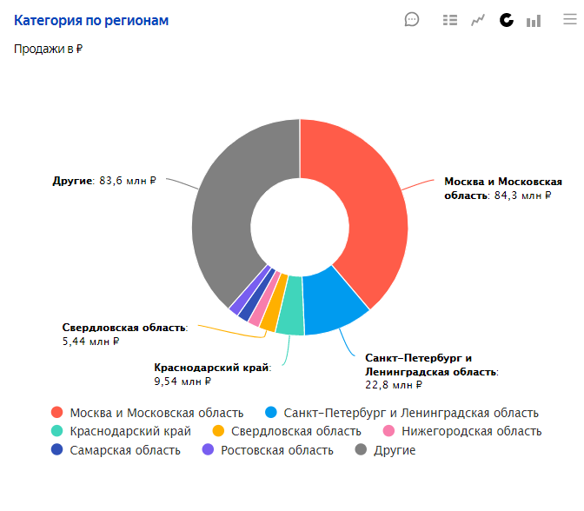 | В целом по регионам доля продаж очень большая. Она немного уступает Москве и Московской области. Вообще, судя из отчета, рынок между собой делят Московский регион и другие регионы. Поэтому я бы стал загружать свой товар на региональные склады. | Большая ли доля регионов? Нужно ли загружать товар на региональные склады?
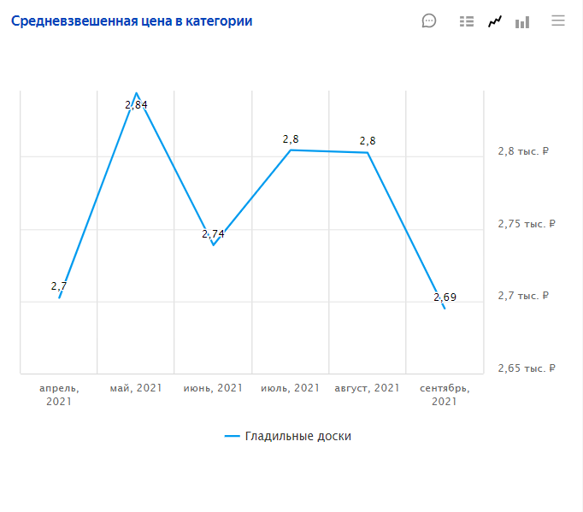 | Исходя из задания, планируемая цена продажи моего товара составляет 3000 рублей. Исходя из отчета по средневзвешенной цены в категории я планирую вывести свой товар на ценовой порог с 2700 до 3000 рублей. | По какой цене я могу продавать свой товар?
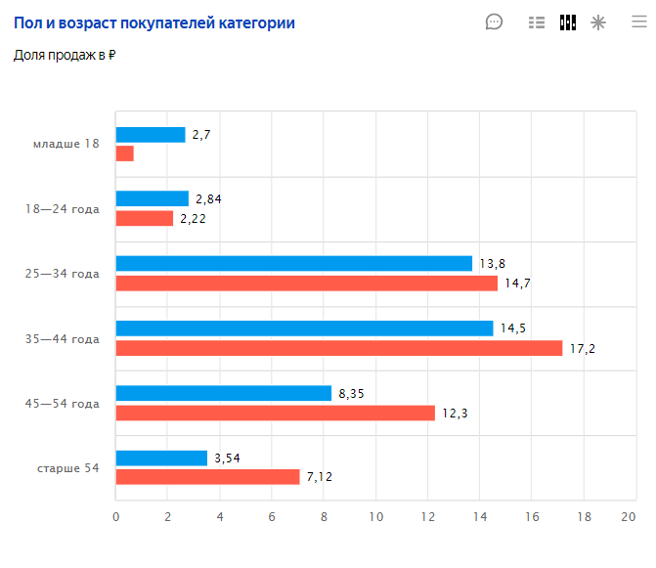 | Основная моя целевая аудитория это женщины, возрастом 25-44 года | Кто моя ЦА?
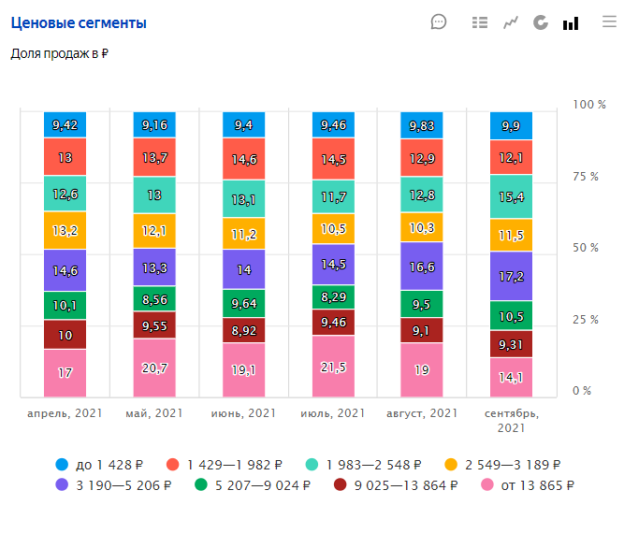 | Больше всего доля продаж приходит на конец весны и летние месяцы, точнее июль и май. Лучше всего выводить свой товар в эти месяцы когда происходит больше всего продаж. | Есть ли ярко выраженный ценовой сегмент? В каком сегменте лучше работать?
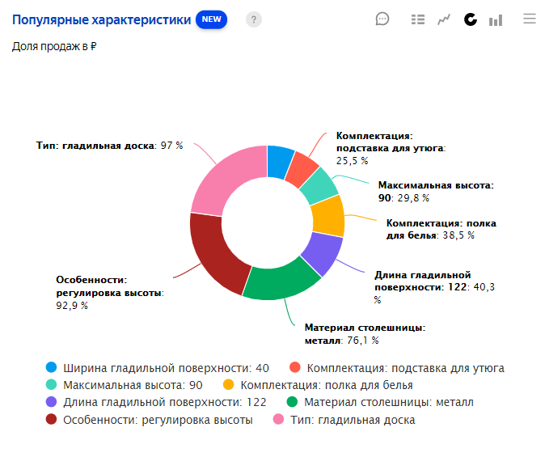 | Обязательные характеристики моего товара, которые точно должны быть в товарной карточке: -Тип товара - гладильная доска; -особенности товара - регулеровка высоты; -материал столешницы - металл; -длина гладильной поверхоности; -комплектация - полка для белья, подставка для утюга; -максимальная высота гладильной доски. | Какими характеристиками должен точно обладать мой товар? Какие характеристики точно нужно включить в товарную карточку?
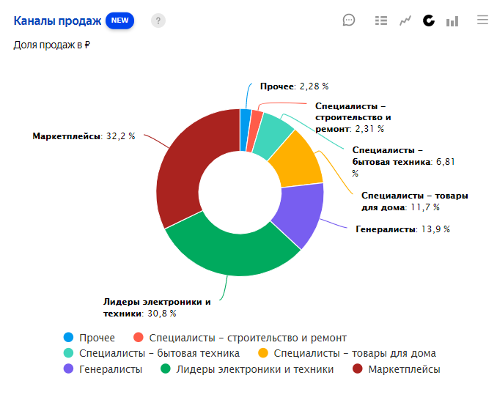 | Самый мощный канал продаж - Маркетплейсы. Он занимает больше всего доли продаж в процентном соотношении. Поэтому я буду выводить свой товар на Маркетплейсах. Есть ещё один канал продаж, где я могу попытаться вывести свой товар (гладильную доску) - Специалисты - товары для дома. Он имеет хороший процент в доле продаж товаров для дома. Однако данный канал продаж используют продавцы, которые давно работают на данном рынке, а я только начинаю выводить свой товар, поэтому мне будет сложно конкурировать с ними. Из за этого я не буду выходить на данный канал продаж. | Как сильно развит канал «Маркетплейс»? Есть ли ещё место для моего товара? Насколько сильно развит / не развит канал? На что это повлияет?
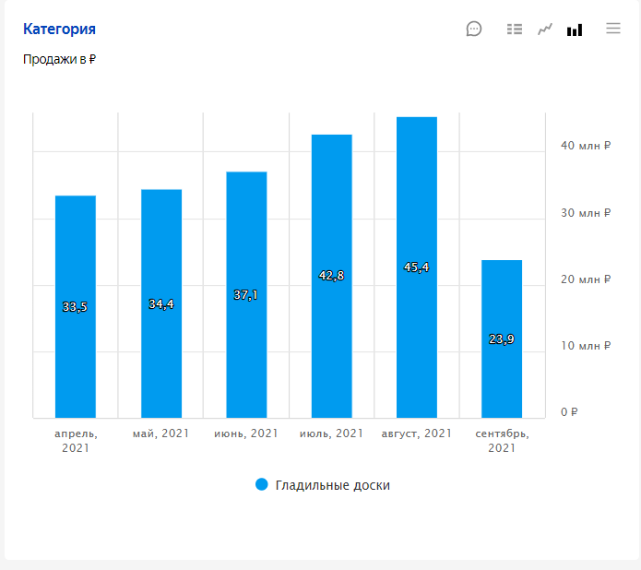 | Я считаю, что гладильная доска нужна в любое время. Это не сезонный товар. Однако, судя по анализу больше всего их покупают летом. Исходя из анализа 6 месяцев 2021 года средние продажи в месяц по категории равняются 36,2 млн. руб. | Сезонный ли мой товар? Какие средние продажи в месяц по категории?
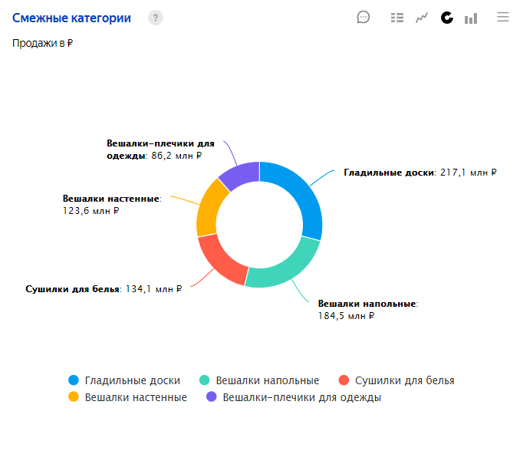 | Больше всего продаж после гладильных досок - вешалки напольные и сушилки для белья. Так как данный товар очень популярный и не крупногабаритный, то я его могу закупать в больших объемах и выводить на маркетплейсах. Это те смежные категории, в которых я бы попробывал торговать. | В каких смежных нишах я ещё могу развиваться?
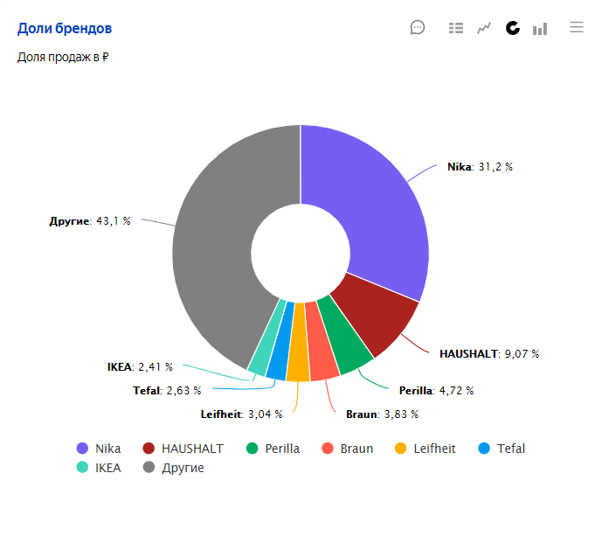 | Явных лидеров на рынке я вижу Nika и Haushalt. Остальные имеют небольшую и в целом равную долю от рынка. Больше всего имеют долю от рынка "Другие" бренды. Поэтому я вполне смогу занять долю со своим брендом влившись в категорию "Другие" или если пойдут продажи, то и в отдельную категорию, названную под своим брендом. | Есть ли явные лидеры на рынке? Большая ли у них доля? Могу ли я занять долю со своим брендом?
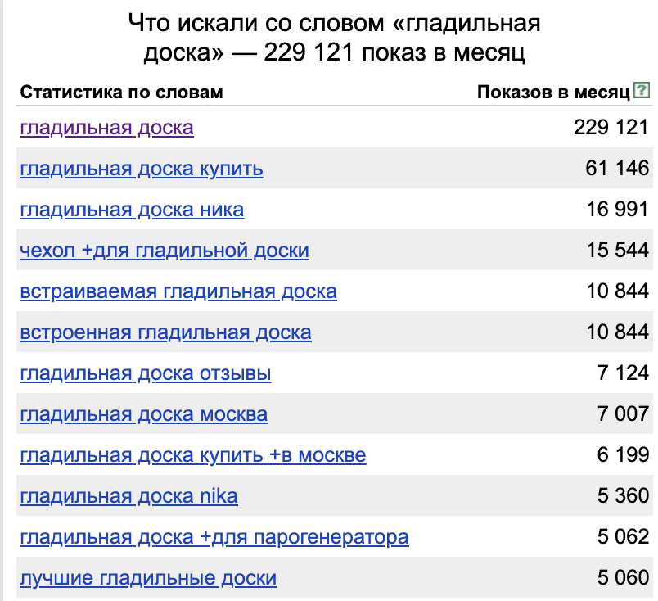 | Запросов достаточно много, чтобы выходить с этим товаром на рынок. Спрос рождает предложение. Дополнительно к гладильной доске я бы прикладывал ещё чехол для гладильной доски, так как его смотрят и хотят более 15000 раз. | Достаточно ли запросов? Какие ещё дополнительные функции могут быть у нашей доски, которые ищут люди?
Решение о выводе товара на «Яндекс.Маркет» и пять аргументов из аналитики | Считаю, что надо выводить такой товар как Гладильная доска на "Яндекс.Маркете", почему: 1.Возможность загружать на региональных складах. Тем самым охватывать болше территории на которых возможно продовать свой товар. 2.Товар всесезонного назначения. Его можно продавать всегда, но надо помнить что луше всего товар продается летом. 3.Очень большая целевая аудитория, сосотящая из женщин, возрастом 25-44 года. 4.Характеристики моего товара достаточно популярны среди покупателей. 5.Достаточно много запросов потенциальных покупателей, желающих найти гладильную доску в интернете.

